Solicitud gráfica
 | Área: | Matemáticas |  |  | Fecha:
 | Grado: | 8 |  |  | 2016-02-17
 | Título del tema: | Los triángulos |  |  | ¿Cuaderno de estudio o recurso? | Recurso
 | Editor: | Josué Malagón |  |  | Motor del recurso | M101

 | Código guión o recurso: | MA_08_09_CO_REC170 | ← Para determinar este código, visite la hoja de Ayuda
 |  |  |  |  | ESPECIFICACIÓN DE ARCHIVOS A ENTREGAR
Núm. | Archivo Shutterstock o ruta en web | Imagen para: | Tipo | Ubicación de la imagen en el recurso M101 | Nombre imagen SMALL | Tamaño imagen SMALL | Nombre imagen ZOOM | Tamaño imagen ZOOM | Descripción | Observaciones
IMG01 | ver observaciones | Recurso M101 | Ilustración | Contenido | MA_08_09_CO_REC170_IMG01n.png | 286 x 286 px | MA_08_09_CO_REC170_IMG01a.png | 500 x 500 px | Triángulo escaleno (de diferente medida cada lado), letras en cursiova, agregar cotas, | 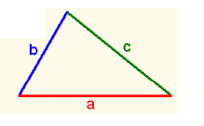
IMG02 | Tomar de la imagen MA_08_09_CO_IMG17 del cuaderno de estudio, ver observaciones | Recurso M101 | Ilustración | Contenido | MA_08_09_CO_REC170_IMG02n.png | 286 x 286 px | MA_08_09_CO_REC170_IMG02a.png | 500 x 500 px | Tomar de la imagen MA_08_09_CO_IMG17 del cuaderno de estudio, dejar solo un triángulo y quitar texto | 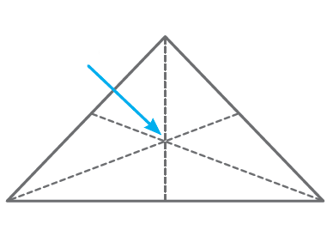
IMG03 | ver observaciones | Recurso M101 | Ilustración | Contenido | MA_08_09_CO_REC170_IMG03n.png | 286 x 286 px | MA_08_09_CO_REC170_IMG03a.png | 500 x 500 px | Un triángulo que tenga dos de sus lados iguales ( triángulo isósceles), letras en cursiva, agregar cotas | 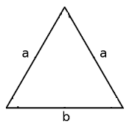
IMG04 | ver observaciones | Recurso M101 | Ilustración | Contenido | MA_08_09_CO_REC170_IMG04n.png | 286 x 286 px | MA_08_09_CO_REC170_IMG04a.png | 500 x 500 px | Triángulo con todos los lados iguales (triángulo equilátero), letras en cursiva agregar cotas, | 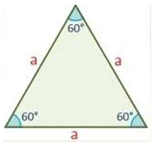
IMG05 | Tomar de la imagen MA_08_09_CO_IMG18 del cuaderno de estudio, ver observaciones | Recurso M101 | Ilustración | Contenido | MA_08_09_CO_REC170_IMG05n.png | 286 x 286 px | MA_08_09_CO_REC170_IMG05a.png | 500 x 500 px | Tomar de la imagen MA_08_09_CO_IMG18 del cuaderno de estudio, quitar el texto que indica cuál es el incentro | 